Chi tiết địa chất
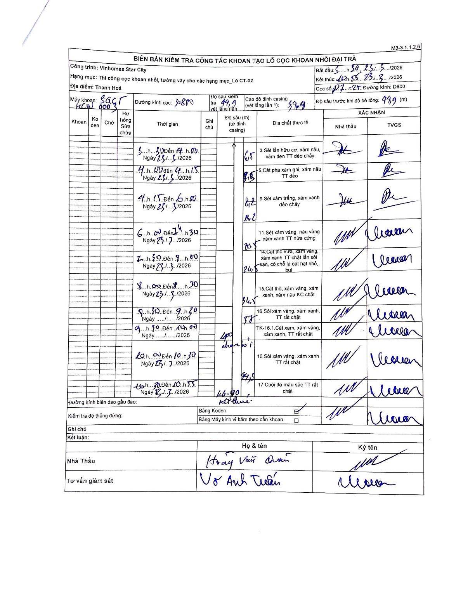
Dự án | Star City Thanh Hóa
Hạng mục | Thi công cọc khoan nhồi, tường vây cho các hạng mục_Lô CT-02
Tên bộ phận | Lô CT-02
Số hiệu cọc | P.1 - 25
Tên Máy khoan | SGCT-KCN0003
Đường kính | D800
Bắt đầu thi công | 03:30 23/03/2026
Kết thúc thi công | 10:55 23/03/2026

Địa chất TT | Đường kính | Mô tả lớp thiết kế | Từ (h) | Đến (h) | Cao độ từ | Cao độ đến | T.Gian (h) | Dài (m) | V (m/h) | Ghi chú
1 | D800 | Sét lẫn hữu cơ, xám nâu, xám đen TT dẻo chảy | 03:30 23/03/2026 | 04:00 23/03/2026 | -0.79 | -6.8 | 0.5 | 6.01 | 12.02
2 | D800 | Cát pha xám ghi, xám nâu TT dẻo | 04:00 23/03/2026 | 04:15 23/03/2026 | -6.8 | -8.5 | 0.25 | 1.7 | 6.8
3 | D800 | Sét xám trắng, xám xanh dẻo chảy | 04:15 23/03/2026 | 06:00 23/03/2026 | -8.5 | -16.2 | 1.75 | 7.7 | 4.4
4 | D800 | Sét xám vàng, nâu vàng xám xanh TT nửa cứng | 06:00 23/03/2026 | 07:30 23/03/2026 | -16.2 | -20.8 | 1.5 | 4.6 | 3.07
5 | D800 | Cát thô vừa, xám vàng, xám xanh TT chặt lẫn sỏi sạn, có chỗ là cát hạt nhỏ, bụi | 07:30 23/03/2026 | 08:00 23/03/2026 | -20.8 | -24.5 | 0.5 | 3.7 | 7.4
6 | D800 | Cát thô, xám vàng, xám xanh, xám nâu KC chặt | 08:00 23/03/2026 | 08:30 23/03/2026 | -24.5 | -34.5 | 0.5 | 10 | 20
7 | D800 | Sỏi xám vàng, xám xanh, TT rất chặt | 08:30 23/03/2026 | 09:30 23/03/2026 | -34.5 | -37 | 1 | 2.5 | 2.5
8 | D800 | TK-16.1. Cát xám, xám vàng, xám xanh, TT rất chặt | 09:30 23/03/2026 | 10:00 23/03/2026 | -37 | -40 | 0.5 | 3 | 6 | Thay đầu
9 | D800 | Sỏi xám vàng, xám xanh TT rất chặt | 10:00 23/03/2026 | 10:30 23/03/2026 | -40 | -44.5 | 0.5 | 4.5 | 9
10 | D800 | Cuội đa màu sắc TT rất chặt | 10:30 23/03/2026 | 10:55 23/03/2026 | -44.5 | -44.9 | 0.42 | 0.4 | 0.96 | Kết thúc

ẢNH BIÊN BẢN GỐC

